Hoja1
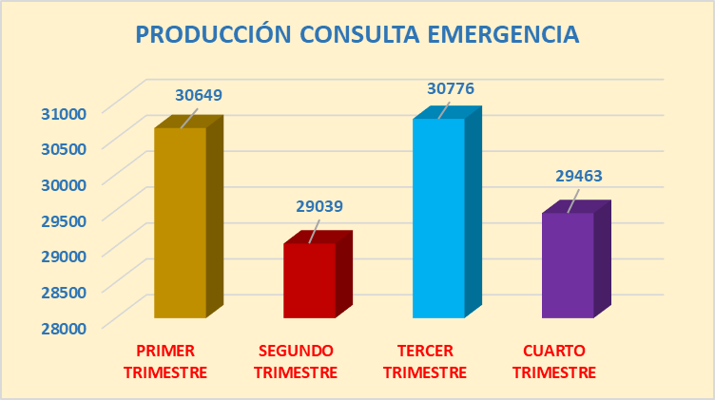
 |  | RANGO |  | PRIMER TRIMESTRE | SEGUNDO TRIMESTRE | TERCER TRIMESTRE | CUATRO TRIMESTRE
 |  | 30000 |  | 30808 | 32181 | 96983 | 82750
 |  | 40000
 |  | 50000
 |  | 60000
 |  | 70000
 |  | 80000
 |  | 90000
PRODUCCION CONSULTA EMERGENCIA
 |  | PRIMER TRIMESTRE
PRIMER TRIMESTRE | 30000 | 1
SEGUNDO TRIMESTRE | 40000
TERCER TRIMESTRE | 50000
CUATRO TRIMESTRE | 60000

PRODUCCION DE CONSULTA EXTERNA

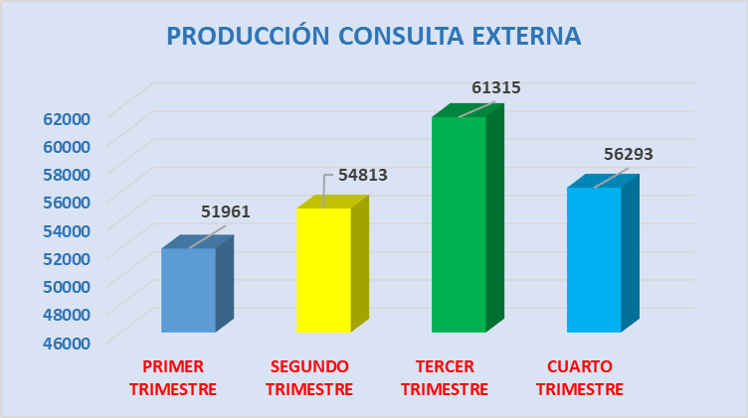

PRODUCCION CONSULTA EXTERNA
 | RANGO | PRIMER TRIMESTRE | SEGUNDO TRIMESTRE | TERCER TRIMESTRE | CUATRO TRIMESTRE
 | 50000 | 55174 | 59598 | 62864 | 50126
 | 60000
 | 70000
 | 80000
 | 90000

Hoja3
RANGO
100 | CIRUGIA PEDIATRICA | 167
200 | OTORRINOLARINGOLOGIA | 171
300 | TRAUMATOLOGIA | 220
400 | OFTALMOLOGIA | 271
CUADRO COMPARATIVO DE CIRUGIAS POR DEPENDENCIAS
500 | GINECOLOGIA | 344
600 | UROLOGIA | 447
700 | CIRUGIA GENERAL | 613
 |  | 2233

Hoja4
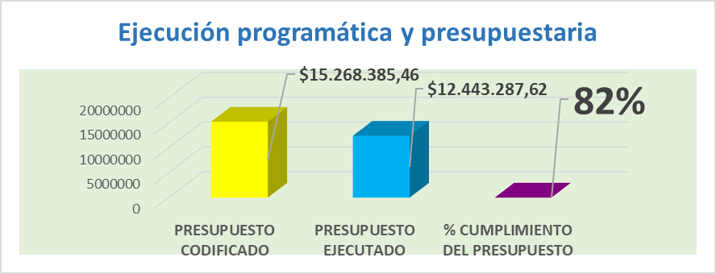
EJECUION PROGRAMATICA Y PRESUPUESTARIA
PRESUPUESTO EJECUTADO | PRESUPUESTO CODIFICADO | rango
15,286,332.53 | 16,594,167.65 | 15000000
 |  | 16000000
 |  | 17000000

